Sheet2
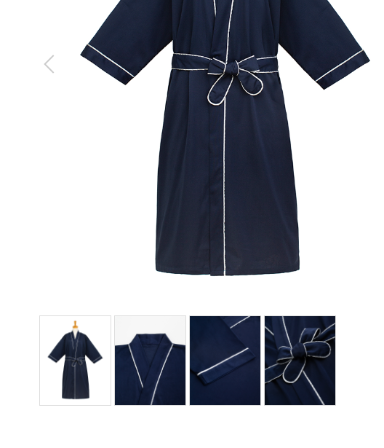
防水シーツ
製品番号: | GS-WPS005
分類 | WATER PROOF SHEETS 防水シーツ
素材： | ポリエステル85％/ 綿15％

 |  | 1.修饰图片，去掉小胳膊，小夹子，背景
 |  | 2.本章图片有细节图。 | 图例如下

